02
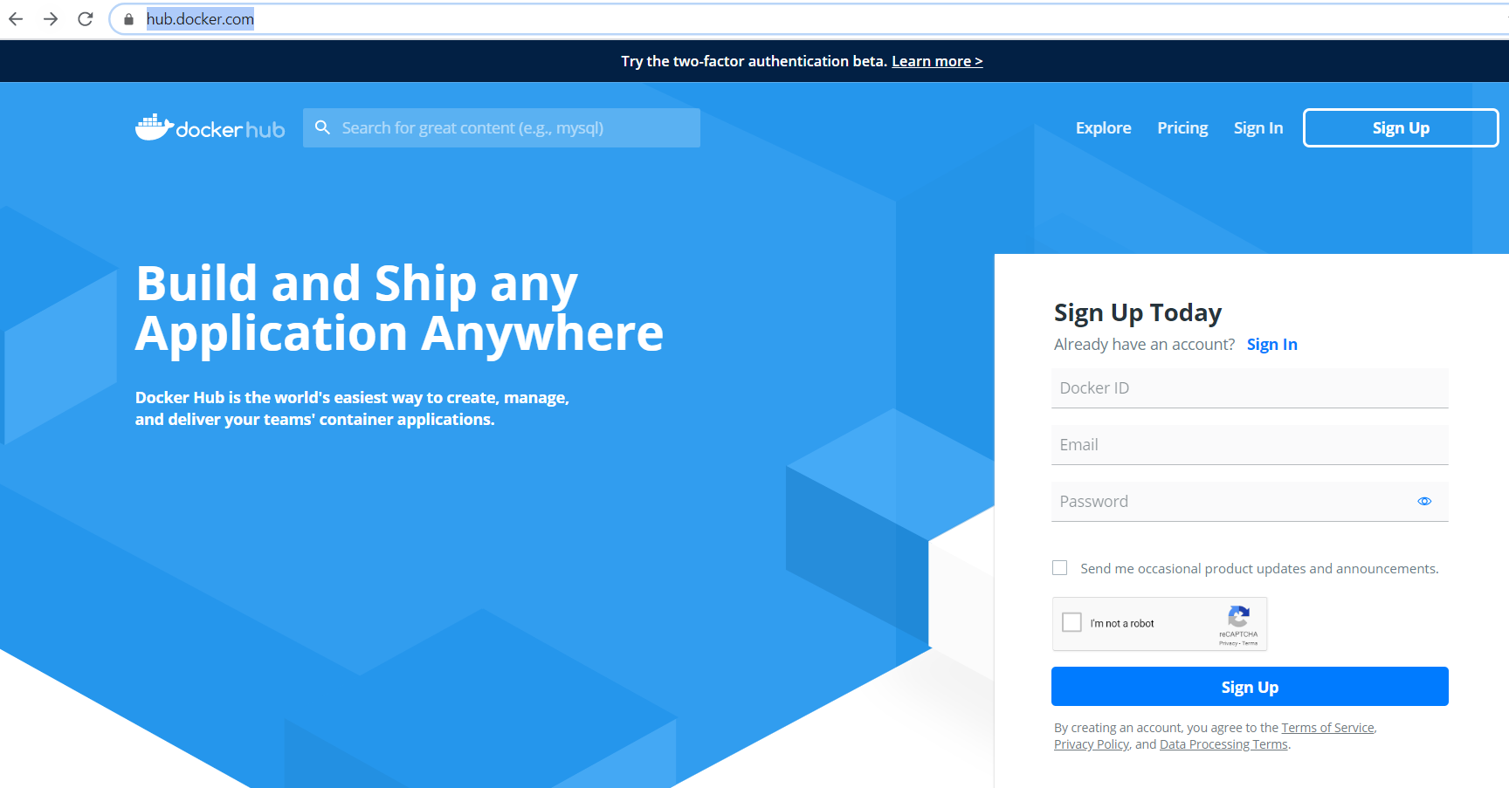
02. Play With Docker Classroom
 | https://training.play-with-docker.com/
 | Nơi thực hành Docker online

 | https://training.play-with-docker.com/ops-s1-hello/
 |  | Dưới đây ta sẽ thực hành lệnh : docker run hello-world

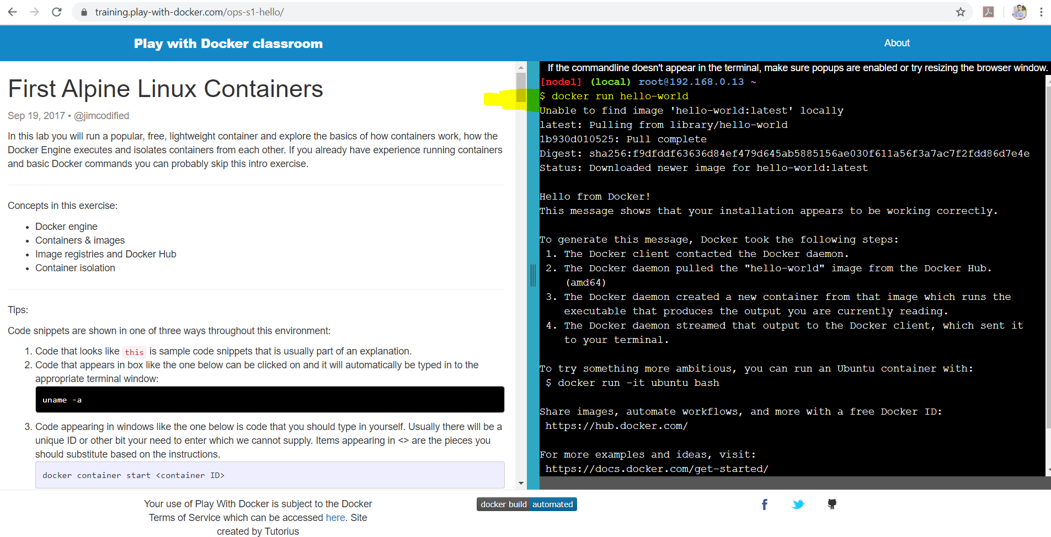

 | Ở đây sẽ có 1 giao diện Command Line để thực hành Docker, ta cần phải đăng ký 1 Account trên Docker Hub để access vào giao diện Command Line đó
 | Hãy vào Docker Hub để đăng ký 1 account
 |  | https://hub.docker.com/

03
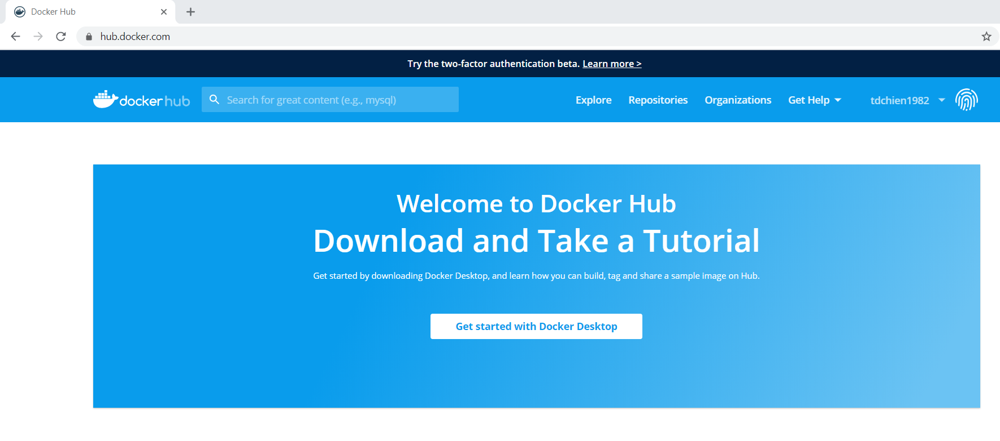
03 : Docker Image, Docker Container, Docker Registry
 | Trang tham khảo : |  |  | https://xuanthulab.net/gioi-thieu-ve-docker-lam-quen-voi-docker-tao-container.html
 | image trong Docker
 |  | image là một gói phần mềm trong đó chứa những thứ cần như thư viện, các file cấu hình, biến môi trường để chạy mội ứng dụng nào đó.
 |  | Nó giống như cái USB chứa bộ cài đặt hệ điều hành Windows!
 |  | (có thể xem image giống như file Ghost)

 |  |  | docker images -a
 |  |  | => Liệt kê danh sách các Docker Images trên hệ thống localhost

 | container trong Docker
 |  | Khi một phiên bản của image chạy, phiên bản chạy đó gọi là container - (vậy muốn có container phải có image). Bất ký lúc nào bạn cũng có thể kiểm tra xem có bao nhiêu container đang chạy và nó sinh ra từ image nào.
 |  | (có thể xem container giống như 1 máy tính đã được bung ghost, nó sẽ có các trạng thái gồm stop/running/…)

 |  |  | docker ps
 |  |  | => Liệt kê danh sách các container đang running

 |  |  | docker ps -a
 |  |  | => Liệt kê danh sách các tất cả container trong hệ thống (stop + running)

 | Server lưu trữ các image được gọi là Docker Registry.
 | Hiện tại dịch vụ Docker đã tạo sẵn 1 Docker Registry là Docker Hub (https://hub.docker.com/)
 | Ở đây đang chứa rất nhiều public images (Official Images + Sharing Images)

05
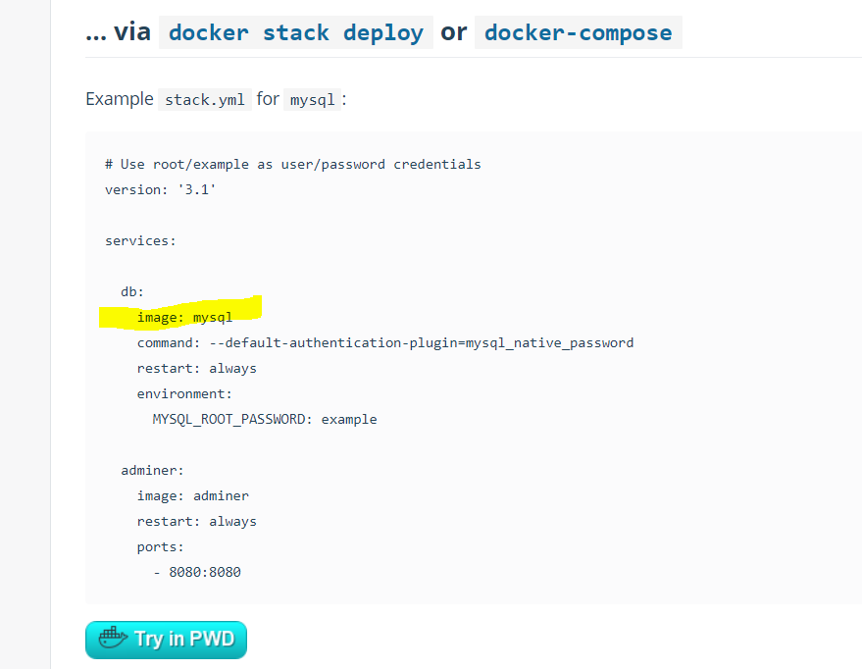
05. MySQL+Plain

 | Tìm hiểu về Docker Compose |  | https://docs.docker.com/compose/
 | Toàn bộ kịch bản tự động cho Docker có thể được viết trong file docker-compose.yml
 | Để chạy kịch bản trên, ta gọi lệnh
 |  | docker-compose up

 | Tham khảo cách dựng MySQL DB Server bằng cách dùng Docker Compose
 |  | https://hub.docker.com/_/mysql

06
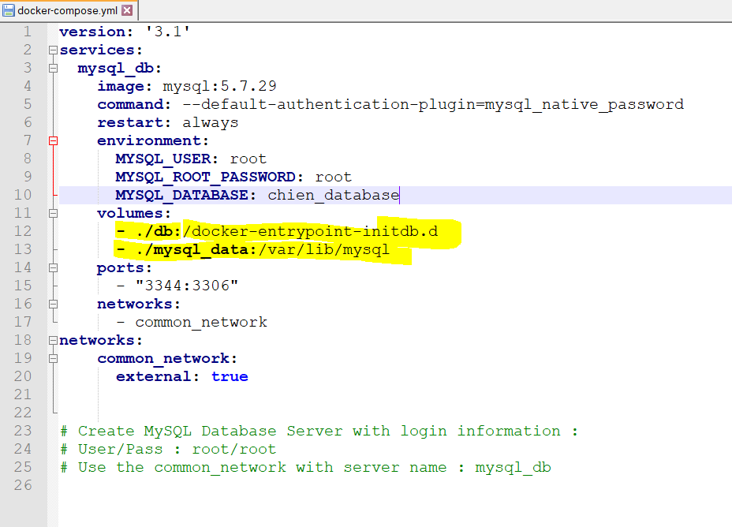
06. MySQL+PersistData

 | Tham khảo cách dựng MySQL DB Server bằng cách dùng Docker Compose
 |  | https://hub.docker.com/_/mysql

 | Sử dụng cơ chế volume để lưu giữ lại toàn bộ các files/folders trong MySQL từ bên trong container ra ngoài FileSystem của Windows/MacOS/Linux

07
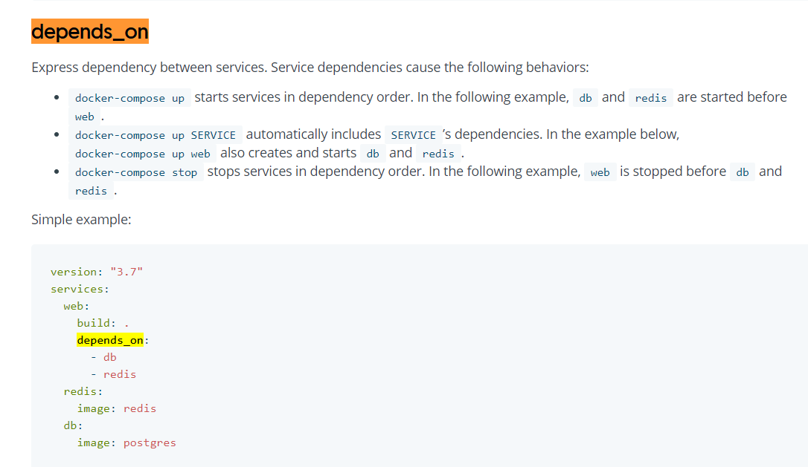
07. SpringBoot+MySQL5.7

 | Dựng 1 service Java (dạng SpringBoot) + 1 Service MySQL 5.7

 | Tìm hiểu các khái niệm sau đây
 |  | Biến môi trường trong docker-compose.yaml
 |  |  | MYSQL_SERVER: mysql_db_jpa
 |  |  | MYSQL_SERVER_PORT: 3306
 |  |  | MYSQL_USER: root
 |  |  | MYSQL_PASSWORD: root
 |  |  | APP_SERVER_PORT: 9222
 |  | https://docs.docker.com/compose/environment-variables/

 |  | Các service trong cùng file docker-compose mặc định hiểu được nhau (cùng network)

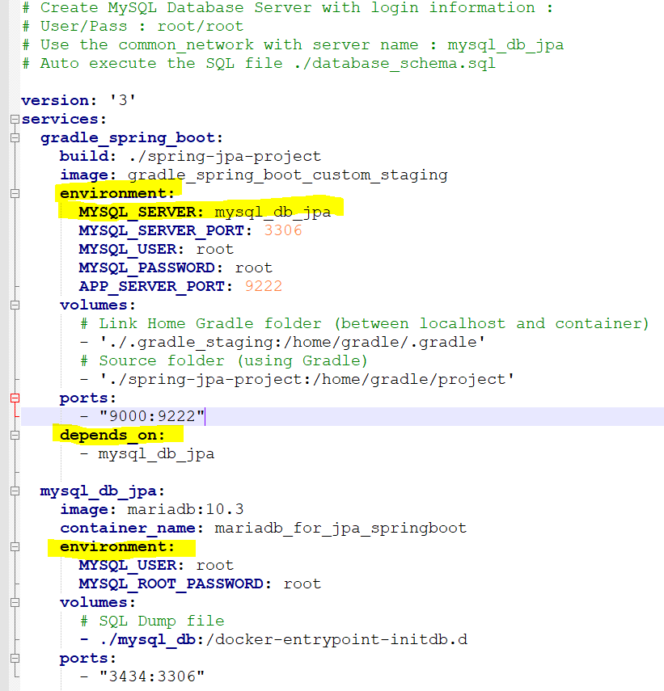

 |  | Tìm hiểu khái niệm depends_on, lúc đó thứ tự chạy service sẽ như sau :
 |  |  | mysql_db_jpa
 |  |  | gradle_spring_boot

 |  | https://docs.docker.com/compose/compose-file/

08
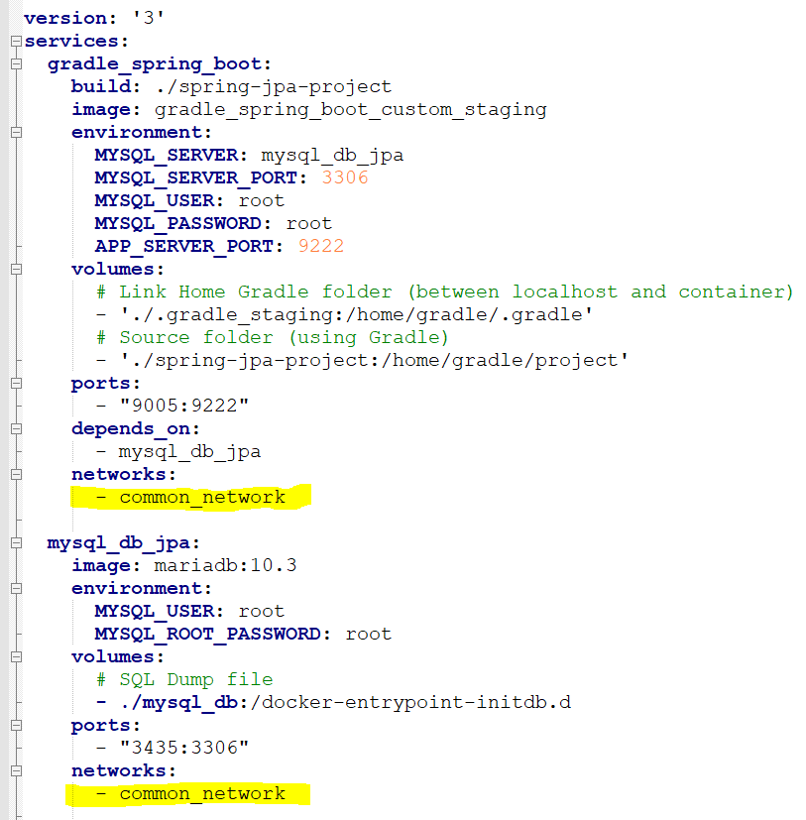
08. SpringBoot+MySQL5.7_Networks

 | Dựng 1 service Java (dạng SpringBoot) + 1 Service MySQL 5.7 + Các service MySQL khác
 |  | và có phân nhóm sử dụng các networks khác nhau trong Docker

 | https://docs.docker.com/network/
 | Các services nằm trong cùng 1 file Docker Compose mặc định thuộc chung 1 network

 | Nếu ta chỉ định network cho các service thì các service cùng chung network mới hiểu được nhau

09
09. Wiremock

 | Wiremock giúp ta dựng nhanh 1 server phục vụ test RESTful, SOAP, …
 | http://wiremock.org/

 | Ta sẽ dựng server bằng cách dùng 1 file JAR
 | http://wiremock.org/docs/running-standalone/
 |  |  |  | GET | http://localhost:9999/get-securities
 | Download file JAR về và chạy lệnh sau để mở cổng 9999 |  |  | POST | http://localhost:9999/add-security
Call RESTful
(GET/POST/...
Service A (AWS)
(External Service)
 |  | java -jar wiremock-standalone-2.26.3.jar --port 9999
 |  | java -jar wiremock-standalone-2.26.3.jar --port 9999 --verbose

Call SOAP request
Service B (Google Cloud)
(External Service)
 |  |  | DEV environment

 | Một số mẫu file JSON thử nghiệm
 | http://wiremock.org/docs/stubbing/

 | Tham khảo các rule để matching request
 | http://wiremock.org/docs/request-matching/

 | Customize nội dung Response (có thể dùng template)
 | http://wiremock.org/docs/response-templating/

10
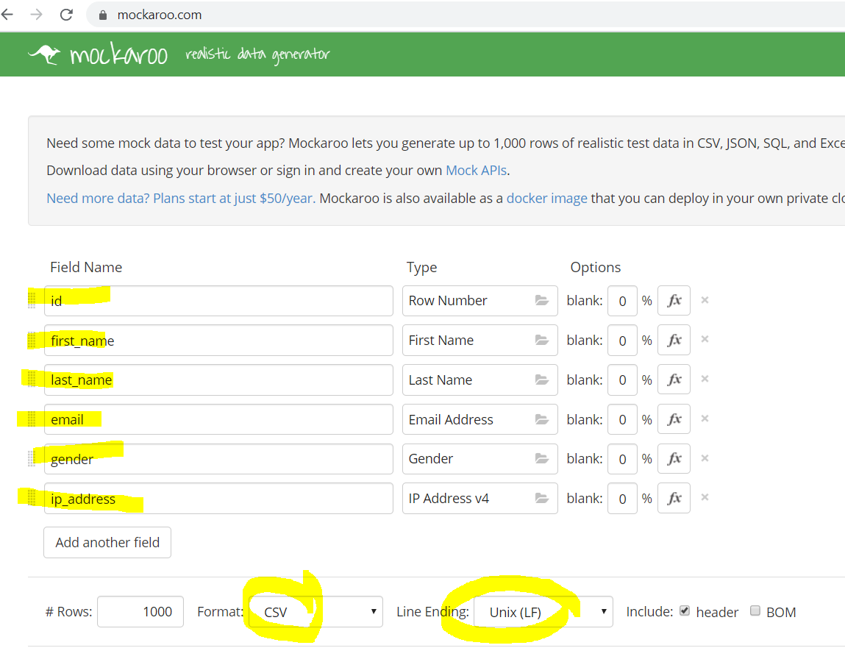
10. Mockaroo

 | Sử dụng Mockaroo để tạo ra các bộ data test dạng table với nhiều format khác nhau
 | https://www.mockaroo.com/

